AN113GLMS
定制品订单生产要求 |  |  |  |  | 产品代号命名原则， 备货单号--业务员简写+产品序列+产品英文首字母 如：1. 姜黄素胶囊 2. 苹果醋胶囊 编号1：AMY-GS20240117A1--AY1CU 编号2：AMY-GS20240117A1--AY2AC
文档编号: |  |  | 日期:
客户名称: |  |  | 客户性质:
数量： |  |  | 负责人:
产品描述
产品详细 要求 | 软胶囊 | 片剂 | 固体饮料 | 软糖
 | 胶囊壳大小：毛重700mg | 大小/克重： | 大小/克重： | 大小/克重：
 | 胶囊壳颜色：透明（软胶囊） | 是否包衣：是/否 包衣颜色： | 其他要求： | 其他要求： | 瓶子、胶囊壳等附图片
 |  |  |  |  | 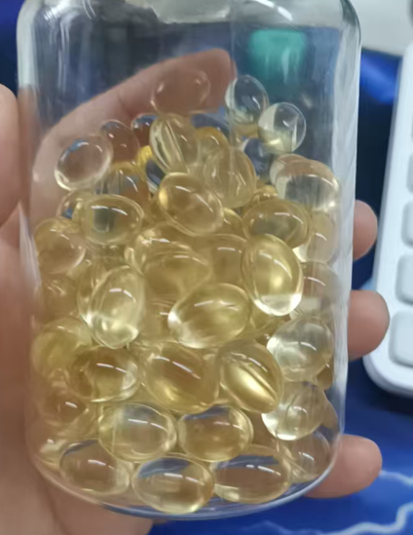 | 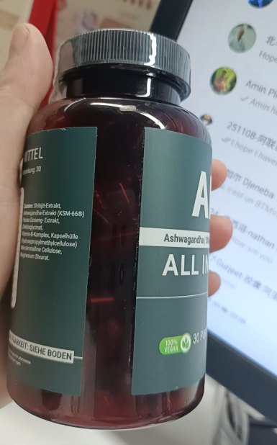 | 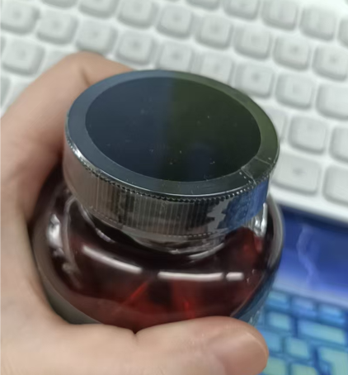

包装要求
容器要求 | 瓶装 | 袋装 | 其他

装量要求 | 30粒/瓶
容器内填充物要求 | 瓶内放置物： | 默认干燥剂
瓶口密封方式 | 瓶子密封： | 铝箔密封
盖子密封方式 | 袋口密封： | 瓶口热塑封
标签要求 | 客户设计制作 | 我司设计制作 | 不贴标签 | 其他
 | 我们负责打印制作
生产日期/批号 | 不打批号日期 | 瓶底打批号日期 | 标签打批号日期 | 其他

其他要求

